Datos descargados
Esto son los datos necesarios que se requiere extraer para poder generar el layout para registrar en SIRO
Nota: No todos los expedientes (oficio) cuentan con el archivo Xml, por tal motivo es importante que se pueda extraer y validar contra PDF.
Se requiere que los datos que se extraigan de 2 documentos sean comparados para validar que corresponden a la misma solicitud.
 | Origen
Campo en SIRO | XML | PDF | Word | Ejemplo | Ejemplo | Nota
•Numero de expediente | X |  | X | en XML aparece como <Cnbv_NumeroExpediente> | A/AS1-2505-088637-PHM
•Oficio | X |  | X | en XML aparece como <Cnbv_NumeroOficio> En Doc. Oficio No. Este es el numero de oficio de CNBV a Banamex | 214-1-18714972/2025
•Días | X |  | X | en xml <Cnbv_DiasPlazo> Doc. Se le concede a esa Entidad Financiera, un plazo de DIEZ DIA(S) HABIL(ES), | 10
•Subdivisión | X |  | X | en XML aparece como <Cnbv_AreaDescripcion> A/AS Especial Aseguramiento A/DE Especial Desembargo A/TF Especial Transferencia A/IN Especial Informativo - documentación J/AS Judicial Aseguramiento J/DE Judicial Desembargo J/IN Judicial Informativo - documentación H/IN Hacendario Informativo - Documentación E/AS Especial Operaciones Ilícitas Aseguramiento E/DE Especial Operaciones Ilícitas Desembargo E/IN Especial Operaciones Ilícitas Informativo - documentación | A/AS1-2505-088637-PHM A/AS Especial Aseguramiento A/DE Especial Desembargo A/TF Especial Transferencia A/IN Especial Informativo - documentación J/AS Judicial Aseguramiento J/DE Judicial Desembargo J/IN Judicial Informativo - documentación H/IN Hacendario Informativo - Documentación E/AS Especial Operaciones Ilícitas Aseguramiento E/DE Especial Operaciones Ilícitas Desembargo E/IN Especial Operaciones Ilícitas Informativo - documentación | El campo en los documentos se llama "AreaDescripción", sin embargo debe ser nombrado Subdivisión en el layout.
•Descripción | X | X |  | Se forma de 3 campos xml <Paterno>GARCIA</Paterno> xml <Materno>ZAVALA</Materno> xml <Nombre>EUGENIO</Nombre> en PDF. |  | El campo en los documentos se llama "Paterno", "Materno", "Nombre", sin embargo debe ser nombrado Descripción en el layout.
* RFC | X | X |  | XML .. <Rfc> </Rfc> en PDF.
* Dirección | X | X |  | XML… Domicilio> </Domicilio> PDF. | 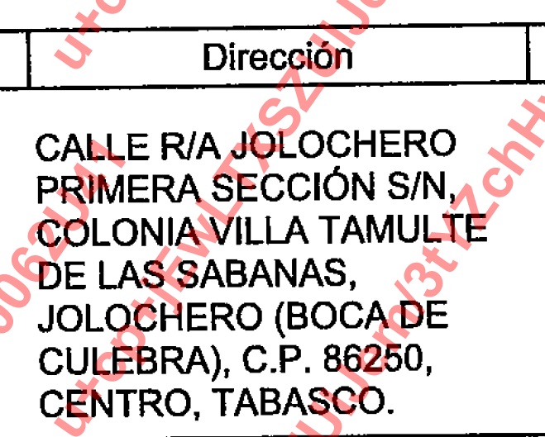 CALLE R/A JOLOCHERO PRIMERA SECCIÓN S/N, COLONIA VILLA TAMULTE DE LAS SABANAS, JOLOCHERO (BOCA DE CULEBRA), C.P. 86250, CENTRO, TABASCO.
* Nombre del remitente |  |  | X | En word se menciona como funcionario que firma el oficio; es parte de una imagen Atentamente. MTRA. IMELDA HERNÁNDEZ HERNÁNDEZ COORDINADORA DE ATENCIÓN A AUTORIDADES “C” | MTRA. IMELDA HERNÁNDEZ HERNÁNDEZ
* Numero Identificador del Requerimiento * este es el numero de ID del Requerimiento de la Autoridad a la CNBV | x |  | x |  | AGAFADAFSON2/2025/000083

